Sheet2
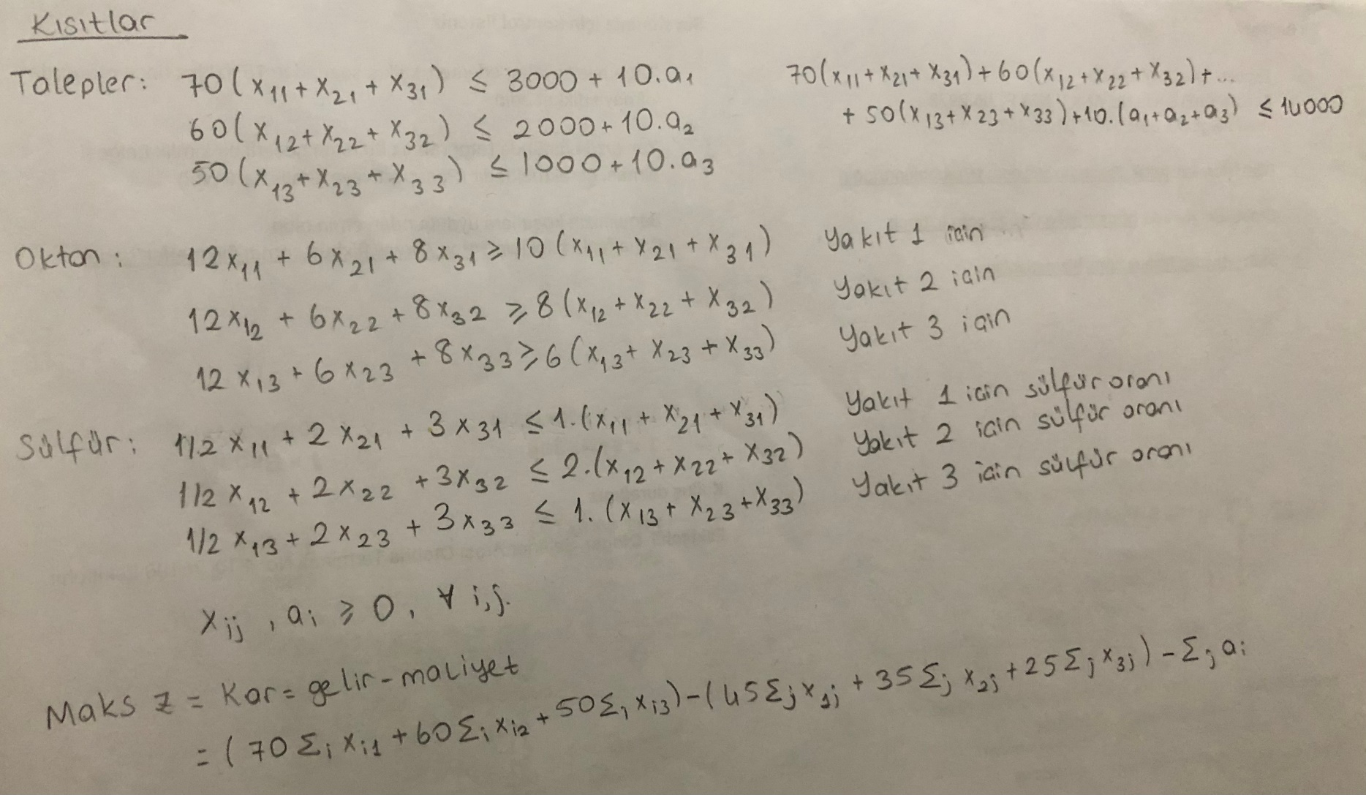
Tam zamanlı işçiler |  | 8 Saat | 50 TL / saat | 50
Yarı zamanlı işçiler |  | 4 saat | 35 TL / saat | 35 | 25%

 | Pazartesi | Salı | Çarşamba | Perşembe | Cuma | Cumartesi | Pazar
İşe Başlayan Tam Zamanlı | 1 | 0 | 1 | 7 | 0 | 3 | 5
İşe Başlayan Yarı Zamanlı | 1 | 8 | 0 | 1 | 0 | 1 | 0
Toplam Tam Zamanlı | 8 | 8 | 8 | 8 | 8 | 8 | 8
Toplam Yarı Zamanlı | 4 | 4 | 4 | 4 | 4 | 4 | 4 | 8340
Toplam Tam Zamanlı Saat |  |  |  |  |  |  |  |  | Toplam Saat | İşaret | Kısıt | T.Zamanlı Maliyet | Y.Zamanlı Maliyet | Toplam Maliyet | İşaret | Kısıt
Pazartesi | 8 |  |  | 8 | 8 | 8 | 8 | 128 | 140 | >= | 136 | 6400 | 420 | 6820 | >= | 6800
Salı | 8 | 8 |  |  | 8 | 8 | 8 | 72 | 112 | >= | 104 | 3600 | 1400 | 5000 | >= | 5200
Çarşamba | 8 | 8 | 8 |  |  | 8 | 8 | 80 | 120 | >= | 120 | 4000 | 1400 | 5400 | >= | 6000
Perşembe | 8 | 8 | 8 | 8 |  |  | 8 | 112 | 152 | >= | 152 | 5600 | 1400 | 7000 | >= | 7600
Cuma | 8 | 8 | 8 | 8 | 8 |  |  | 72 | 112 | >= | 112 | 3600 | 1400 | 5000 | >= | 5600
Cumartesi |  | 8 | 8 | 8 | 8 | 8 |  | 88 | 128 | >= | 128 | 4400 | 1400 | 5800 | >= | 6400
Pazar |  |  | 8 | 8 | 8 | 8 | 8 | 128 | 136 | >= | 88 | 6400 | 280 | 6680 | >= | 4400
 |  |  |  |  |  |  |  | 680
%25 Kısıtı |  |  |  |  |  |  |  |  | 220 | <= | 225
Toplam Yarı Zamanlı Saat
Pazartesi | 4 |  |  | 4 | 4 | 4 | 4 | 12 |  | Fazla Saat Sayısı |  |  | Maliyet: | 8340
Salı | 4 | 4 |  |  | 4 | 4 | 4 | 40 |  | 4 | 8 | 17
Çarşamba | 4 | 4 | 4 |  |  | 4 | 4 | 40 |  | 8 | 8 | 13
Perşembe | 4 | 4 | 4 | 4 |  |  | 4 | 40 |  | 0 | 8 | 15
Cuma | 4 | 4 | 4 | 4 | 4 |  |  | 40 |  | 0 | 8 | 19
Cumartesi |  | 4 | 4 | 4 | 4 | 4 |  | 40 |  | 0 | 8 | 14
Pazar |  |  | 4 | 4 | 4 | 4 | 4 | 8 |  | 0 | 8 | 16
 |  |  |  |  |  |  |  | 220 |  | 48 | 8 | 11

